Binomialverteilung(1)
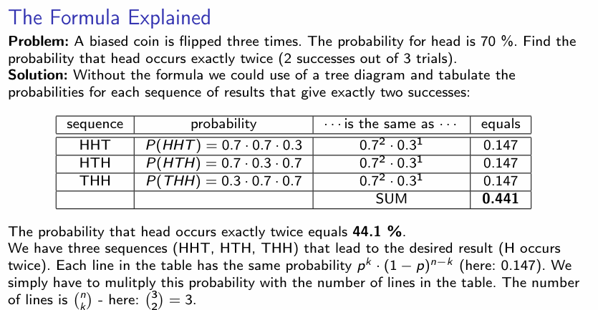
Münzwurf 3 x mit gezinkter Münze
Erfolge (wie oft Kopf?) | Nieten | Wahrscheinlichkeit dafür (1) | Formel (1) | Wahrscheinlichkeit dafür (2) | Formel (2)
0 | 3 | 2.7% | =KOMBINATIONEN(3;B5)*0,7^B5*0,3^C5 | 2.7% | =BINOM.VERT(B5;3;0,7;FALSCH)
1 | 2 | 18.9% | =KOMBINATIONEN(3;B6)*0,7^B6*0,3^C6 | 18.9% | =BINOM.VERT(B6;3;0,7;FALSCH)
2 | 1 | 44.1% | =KOMBINATIONEN(3;B7)*0,7^B7*0,3^C7 | 44.1% | =BINOM.VERT(B7;3;0,7;FALSCH)
3 | 0 | 34.3% | =KOMBINATIONEN(3;B8)*0,7^B8*0,3^C8 | 34.3% | =BINOM.VERT(B8;3;0,7;FALSCH)
 |  | 100.0%

SocialMediaBV
Theoretische Wahrscheinlichkeiten eines B(10, 0.8)-Experiments
Erfolge (verwendet s.m.) | Niete (kein s.m.) | Wahrscheinlichkeit dafür
0 | 10 | 0.00001024%
1 | 9 | 0.00040960%
2 | 8 | 0.00737280%
3 | 7 | 0.07864320%
4 | 6 | 0.55050240%
5 | 5 | 2.64241152%
6 | 4 | 8.80803840%
7 | 3 | 20.13265920%
8 | 2 | 30.19898880%
9 | 1 | 26.84354560%
10 | 0 | 10.73741824%
 | Probe | 100.00000000%

HypergeomVert
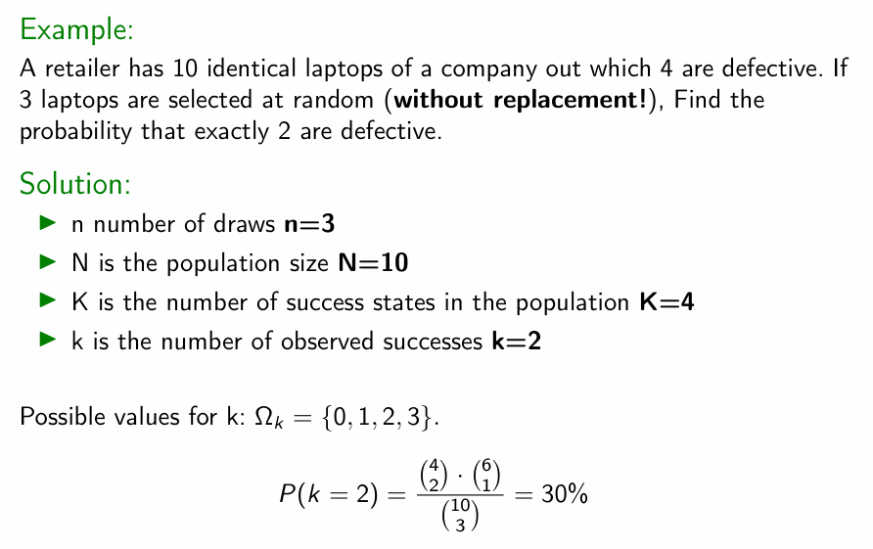

Kaputte Laptops (kaufe 3!) | Wahrscheinlichkeit dafür | Formel
0 | 16.67% | =HYPGEOM.VERT(D22;3;4;10;FALSCH)
1 | 50.00% | =HYPGEOM.VERT(D23;3;4;10;FALSCH)
2 | 30.00% | =HYPGEOM.VERT(D24;3;4;10;FALSCH)
3 | 3.33% | =HYPGEOM.VERT(D25;3;4;10;FALSCH)
Summe | 100.00%

Nachrechnen für k=1 kaputten Laptop (sollte 50% sein!)

50% | =(KOMBINATIONEN(4;1)*KOMBINATIONEN(6;2))/KOMBINATIONEN(10;3)

Normalverteilung
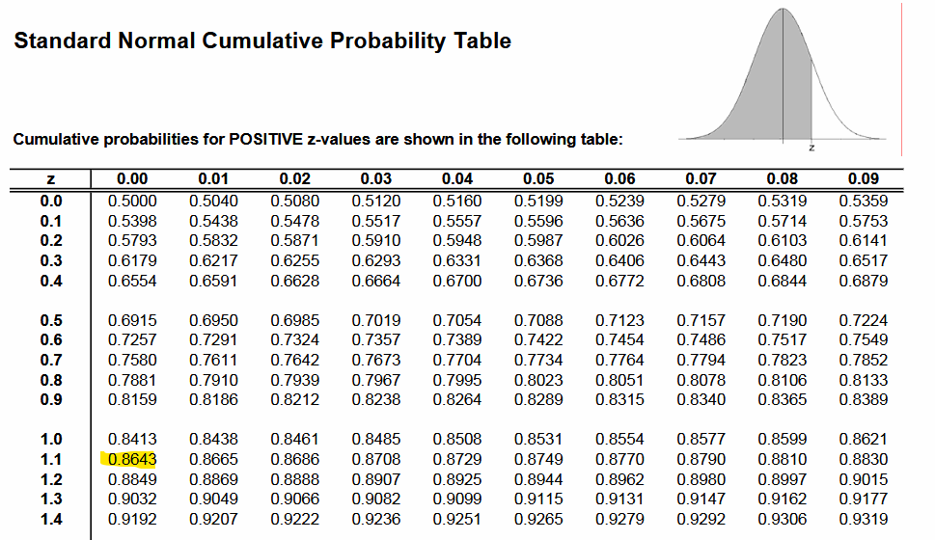

ad a)

Mit Tabelle | Transformation (8 - 6,9)/1=1,1
 | Wert bei 1,1 (laut Tabelle) = 86,43%
 | mit Gegenwahrscheinlichkeit ("länger als 8 Stunden"):
 | 100%-86,43%=13,57%

Mit Excel | 13.567% | =1 - NORM.VERT(8;6,9;1;WAHR)

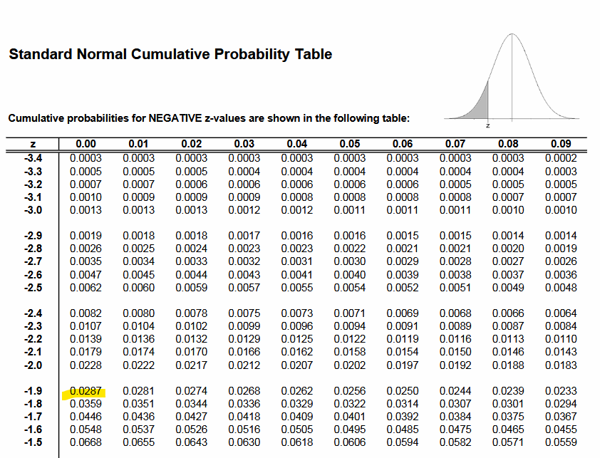
ad b)

Mit Tabelle | Transformation (5-6,9)/1 = -1,9
 | Wert bei -1,9 (laut Tabelle) = 2,87%

Mit Excel | 2.87166%

ad c)

Mit Excel | P(X < 7) | 0.53982783728
 | P(X < 6) | 0.18406012535
 | Differenz (=Ergebnis!) | 35.5767712%

